小学组A
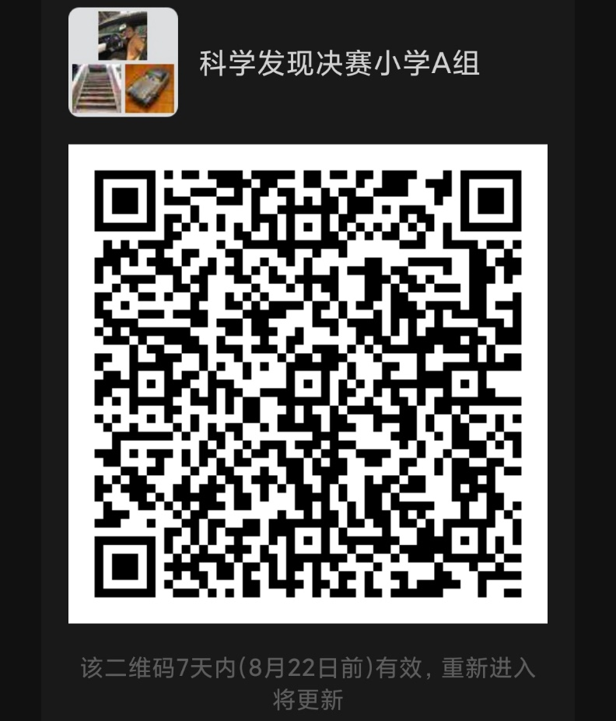
第十届上海市青少年校园影视创作活动·科学发现微视频创作决赛入围名单
分组 | 序号 | 区 | 学校 | 学生姓名 | 作品名称 | 指导教师
A组 | 1 | 崇明区 | 明珠小学 | 倪奕丞 | 《层次分明》 | 陈瑞霞
A组 | 2 | 崇明区 | 上海市崇明区实验小学 | 吴佑泽 | 无人机出动 打造全方位防疫“黑”科技 | 彭健
A组 | 3 | 奉贤区 | 古华小学 | 龙佳怡 | 《有趣的虹吸现象》 | 徐蓓
A组 | 4 | 奉贤区 | 古华小学 | 常瑞辰 | 《奇妙的雨水回收控制系统》 | 徐蓓
A组 | 5 | 金山区 | 金山区金山小学 | 蔡明熹 | 《“巧”劲背后的科学》 | 高云杰
A组 | 6 | 金山区 | 金山区金山小学 | 曾佳婧 | 《鸡蛋悬浮实验》 | 高云杰
A组 | 7 | 金山区 | 金山区张堰小学 | 王星辰 | 《“小灰蛙”的故事》 | 时华林、盛玲珏
A组 | 8 | 金山区 | 金山区朱泾第二小学 | 李辰颖 | 《水的热胀冷缩》 | 唐虞
A组 | 9 | 金山区 | 金山区朱泾第二小学 | 蔡诺祺 | 《电解食盐水》 | 唐虞
A组 | 10 | 金山区 | 金山区朱行小学 | 孙方怡 | 《无束耳口罩》 | 吴玉龙
A组 | 11 | 浦东新区 | 上海洋泾菊园实验学校 | 刘津莹 | 没有妈妈的竹子 | 吴青茂
A组 | 12 | 浦东新区 | 浦东新区澧溪小学 | 徐艺涵 | 《有趣的弹力》 | 陈丹婷
A组 | 13 | 浦东新区 | 惠南小学 | 瞿戚果儿 | 《自制免洗洗手液》 | 王钧梅
A组 | 14 | 浦东新区 | 上海市浦东新区南码头小学 | 姜昕源 | 听话的水 | 姚爽双
A组 | 15 | 浦东新区 | 浦东新区周浦小学 | 施洛祺 | 《你知道为什么削好皮的苹果容易“生锈”吗》 | 姚吴斌
A组 | 16 | 浦东新区 | 浦东新区周浦小学 | 江诚柘 | 《污水的净化》 | 姚吴斌
A组 | 17 | 浦东新区 | 浦东新区周浦小学 | 史培雯 | 《死海的秘密》 | 姚吴斌
A组 | 18 | 浦东新区 | 浦东新区周浦小学 | 赵悠然 | 《疫情防控小措施》 | 姚吴斌
A组 | 19 | 浦东新区 | 浦东新区周浦小学 | 王骁栩 | 《不起雾的眼镜》 | 姚吴斌
A组 | 20 | 浦东新区 | 浦东新区周浦小学 | 胡思源 | 《新冠病毒小知识》 | 姚吴斌
A组 | 21 | 浦东新区 | 浦东新区唐镇小学 | 潘一骏 | 小偷的指纹 | 沈丹丹
A组 | 22 | 浦东新区 | 浦东新区唐镇小学 | 潘一骏 | 手工电影放映机 | 沈丹丹
A组 | 23 | 浦东新区 | 浦东新区唐镇小学 | 潘一骏 | AI健康智慧社区 | 沈丹丹
A组 | 24 | 浦东新区 | 浦东新区唐镇小学 | 潘一骏 | 骏侦探之无字书 | 沈丹丹
A组 | 25 | 浦东新区 | 浦东新区唐镇小学 | 李玥怡 | 彩虹雨 | 沈丹丹
A组 | 26 | 浦东新区 | 浦东新区唐镇小学 | 顾清越 | 不会湿的纸 | 沈丹丹
A组 | 27 | 浦东新区 | 浦东新区唐镇小学 | 王是然 | 破除用电吹风消毒的谣言 | 沈丹丹
A组 | 28 | 浦东新区 | 浦东新区唐镇小学 | 王是然 | 高楼防震模拟小实验 | 沈丹丹
A组 | 29 | 浦东新区 | 浦东新区唐镇小学 | 宫梓涵 | 正确洗手 呵护健康 | 沈丹丹
A组 | 30 | 浦东新区 | 浦东新区唐镇小学 | 蔡易巽 | 隐形文字 | 沈丹丹
A组 | 31 | 浦东新区 | 浦东新区唐镇小学 | 陈怡君 | 辨别一次性医用口罩 | 沈丹丹
A组 | 32 | 浦东新区 | 浦东新区唐镇小学 | 郭聪瑶 | 奇妙的水龙卷 | 沈丹丹
A组 | 33 | 浦东新区 | 外高桥保税区实验小学 | 李孙贤 | 《乒乓圆舞曲》 | 金卓雯
A组 | 34 | 浦东新区 | 浦三路小学 | 唐麦哲 | 自制84消毒液 | 周懿
A组 | 35 | 浦东新区 | 浦三路小学 | 林于凡 | 利用光线反射原理模拟全息影像 | 周隽
A组 | 36 | 浦东新区 | 上海市浦东新区昌邑小学 | 刘梓裕 | 妙用物理隔离法 | 倪颖老师
A组 | 37 | 浦东新区 | 上海市浦东新区澧溪小学 | 卜梓峻 | 神奇的花青素 | 钱惠英
A组 | 38 | 浦东新区 | 上海市浦东新区澧溪小学 | 顾跃涵 | 会吹气球的瓶子 | 胡煦伟
A组 | 39 | 浦东新区 | 上海市浦东新区澧溪小学 | 李王梓杰 | 神奇的水魔力 | 邵鸣艺
A组 | 40 | 浦东新区 | 上海市浦东新区澧溪小学 | 闵鹏宇 | 发现彩虹雨 | 易俊
A组 | 41 | 浦东新区 | 上海市浦东新区澧溪小学 | 苏梓涵 | 紫甘蓝变色 | 张万意
A组 | 42 | 浦东新区 | 上海市第六师范附属小学 | 张舒翰 | 四季形成的探索 | 王晓园
A组 | 43 | 浦东新区 | 浦东新区唐镇小学 | 李玥怡 | 冷水和热水不相容 | 沈丹丹
A组 | 44 | 普陀区 | 华东师范大学附属小学 | 董梓萌 | 《扫码连接你我他》 | 施钊臻
A组 | 45 | 普陀区 | 上海市普陀区管弄新村小学 | 陈炉懿 | 《藏在鱼儿身体里的“小气球”》 | 潘杰
A组 | 46 | 普陀区 | 上海市普陀区金沙江路小学 | 朱一玄 | 《智能测温小区门禁》 | 朱立文
A组 | 47 | 普陀区 | 上海市普陀区桃浦中心小学 | 姚雅各勒 | 《有趣的不倒翁》 | 赵译
A组 | 48 | 杨浦区 | 翔殷路小学 | 张霁萌 | 《生活中的热胀冷缩小实验》

提示：
请入围决赛的学生及时加入下图微信群接收决赛相关信息。每位学生或家长限1人入群，入群后请将昵称改为“学校-姓名/家长”。
8月20日9：00~14:00将在腾讯会议（会议 ID：229 432 663）中进行连线测试及核实学籍信息。

小学组B
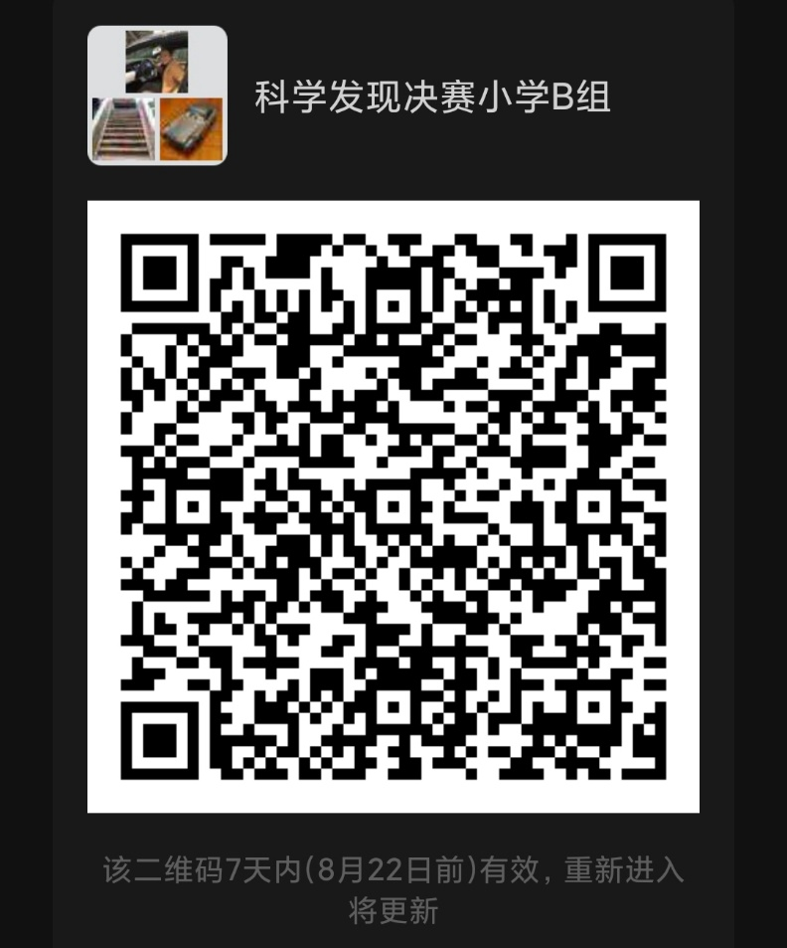
第十届上海市青少年校园影视创作活动·科学发现微视频创作决赛入围名单
分组 | 序号 | 区 | 学校 | 学生姓名 | 作品名称 | 指导教师
B组 | 1 | 宝山区 | 上海市宝山区顾村实验学校 | 王星智 | 免接触口罩回收自压洗手机
B组 | 2 | 宝山区 | 上海市宝山区虎林路小学 | 王梓菡 | 跳舞的大桥-卡门涡街
B组 | 3 | 虹口区 | 上海市虹口区红旗小学 | 卢凌希 | 领巾小调查—黄线背后的秘密 | 陆勇
B组 | 4 | 虹口区 | 复兴实验小学 | 潘奕妍 | 次氯酸钠消毒液可以和洁厕剂混合使用防止新冠吗? | 卢珍
B组 | 5 | 虹口区 | 四川北路第一小学 | 钱曾达 | 纸承重实验 | 章欣
B组 | 6 | 黄浦(艺术) | 黄浦区第一中心小学 | 陈申澔 | 水面上的硬币 | 李卫
B组 | 7 | 黄浦(艺术) | 黄浦区回民小学 | 杜博瑜 | 神奇的晶体 | 高文伟
B组 | 8 | 黄浦(艺术) | 上外·黄浦外国语小学 | 金佑城 | 口罩的秘密 | 顾天吉
B组 | 9 | 黄浦(艺术) | 上海市实验小学 | 钱梓俊 | 水导电实验 | 奚晓勤
B组 | 10 | 黄浦(艺术) | 黄浦区青少年艺术活动中心 | 温诗楠 | 抓捕空气中的灰尘 | 巢匡昀
B组 | 11 | 黄浦(科技) | 瞿溪路小学 | 赵泽语 | 《童言童语，我说战役》 | 杨丽敏 叶文静
B组 | 12 | 黄浦(科技) | 瞿溪路小学 | 刘 韵 | 《携手共进，筑中国梦》 | 俞婕 侯明霞
B组 | 13 | 黄浦(科技) | 瞿溪路小学 | 张学源 | 《科学抗疫，从我做起》 | 俞婕 蒋建慧
B组 | 14 | 闵行区 | 航华第一小学 | 刘子墨 | M的大气压力实验室 | 黄沁
B组 | 15 | 闵行区 | 航华第一小学 | 张思奕 | 纸片托水 | 黄沁
B组 | 16 | 闵行区 | 江川路小学 | 顾瞿辰 | 水的张力 | 徐丽红
B组 | 17 | 闵行区 | 闵行区实验小学 | 徐若茗 | 羽毛防水的秘密 | 吴昊
B组 | 18 | 闵行区 | 上海市闵行区青少年活动中心 | 马艺轩 | 《虹吸现象水搬家》 | 毛玮
B组 | 19 | 闵行区 | 上海市闵行区田园外语实验小学 | 张静雯 | 《害羞的蜡烛》 | 赵爱芳
B组 | 20 | 闵行区 | 上海市闵行区田园外语实验小学 | 陆璟闻 | 猜猜它是什么颜色的？ | 张佳瑶
B组 | 21 | 闵行区 | 上海市闵行区田园外语实验小学 | 吴逸云 | 巧辩生熟鸡蛋 | 杨碧莹
B组 | 22 | 闵行区 | 上海市闵行区田园外语实验小学 | 王若涵 | 气球直升机 | 朱旭娅
B组 | 23 | 闵行区 | 上海市闵行区田园外语实验小学 | 牛任远 | 战胜新冠病毒 | 王燕
B组 | 24 | 闵行区 | 上海市闵行区田园外语实验小学 | 韩小慕 | 声音的故事 | 张玮亮
B组 | 25 | 闵行区 | 上海市闵行区田园外语实验小学 | 曾歆然 | 抽水马桶的原理 | 郭锦
B组 | 26 | 闵行区 | 上海市闵行区田园外语实验小学 | 贺强深 | 水上漂的秘密--表面张力 | 唐慧
B组 | 27 | 闵行区 | 上海市闵行区田园外语实验小学 | 朱家冉 | 《水往高处流的秘密》 | 郭亚楠
B组 | 28 | 闵行区 | 上海中医药大学附属闵行蔷薇小学 | 王伊娃 | 防疫小战士-紫外线消毒灯 | 郁锦
B组 | 29 | 闵行区 | 莘庄镇小学 | 鞠睿哲 | 看得见的声音才说得清 | 彭澜
B组 | 30 | 闵行区 | 吴泾实验小学 | 孙佑宸 | 自制凸透镜 | 周哲
B组 | 31 | 闵行区 | 上海闵行区万科双语学校 | 项茗悦 | 水果保鲜小妙招 | 王金莉
B组 | 32 | 闵行区 | 上海闵行区万科双语学校 | 傅昱天 | 关于红外线测温仪在防热测温筛查中测量精度的小探究 | 王金莉
B组 | 33 | 松江区 | 东华大学附属实验学 | 周景灿 | 逃跑的胡椒粉 | 张语函
B组 | 34 | 松江区 | 东华大学附属实验学 | 周景灿 | 纸睡莲开放 | 张语函
B组 | 35 | 松江区 | 九亭第四小学 | 乔雪妍 | 《科学小常识之热胀冷缩》 | 张侃
B组 | 36 | 松江区 | 九亭第四小学 | 杨懿 | 《日食记》 | 张侃
B组 | 37 | 松江区 | 上海市松江区第二实验小学 | 钱向泽 | 气球小汽车 | 李汕虹
B组 | 38 | 松江区 | 上海市松江区第二实验小学 | 曹睿泽 | 气球火箭赛 | 李汕虹
B组 | 39 | 松江区 | 上海市松江区第二实验小学 | 黄稼溢 | 蛋白质加热凝固 | 李汕虹
B组 | 40 | 松江区 | 上海市松江区第二实验小学 | 黄稼溢 | 蝶豆花遇酸变紫 | 李汕虹
B组 | 41 | 松江区 | 上海市松江区第二实验小学 | 史博宇 | 雨后荷叶的奥秘 | 李汕虹
B组 | 42 | 松江区 | 松江区实验小学 | 马诗懿 | 《虹吸现象》 | 王建玮
B组 | 43 | 松江区 | 松江区实验小学 | 马毓婷 | 《倒立不漏的水》 | 王建玮
B组 | 44 | 松江区 | 九亭第五小学 | 张景轩 | 我家的防疫小妙招 | 赵康健
B组 | 45 | 松江区 | 上海师范大学附属松江实验学校 | 李言笑 | 特别的日子 | 金飞上
B组 | 46 | 松江区 | 上海市松江区洞泾学校 | 孙海瑞 | 《神奇的物联网》 | 秦晓雯
B组 | 47 | 松江区 | 上海市松江区洞泾学校 | 孙海遥 | 《物理学之滑轮宝宝》 | 秦晓雯
B组 | 48 | 松江区 | 上海市松江区五厍学校 | 沈浩 | 《安全暑期 持久防控》 | 李小红/富佳雯

提示：
请入围决赛的学生及时加入下图微信群接收决赛相关信息。每位学生或家长限1人入群，入群后请将昵称改为“学校-姓名/家长”。
8月20日9：00~14:00将在腾讯会议（会议 ID：229 432 663）中进行连线测试及核实学籍信息。

小学组C
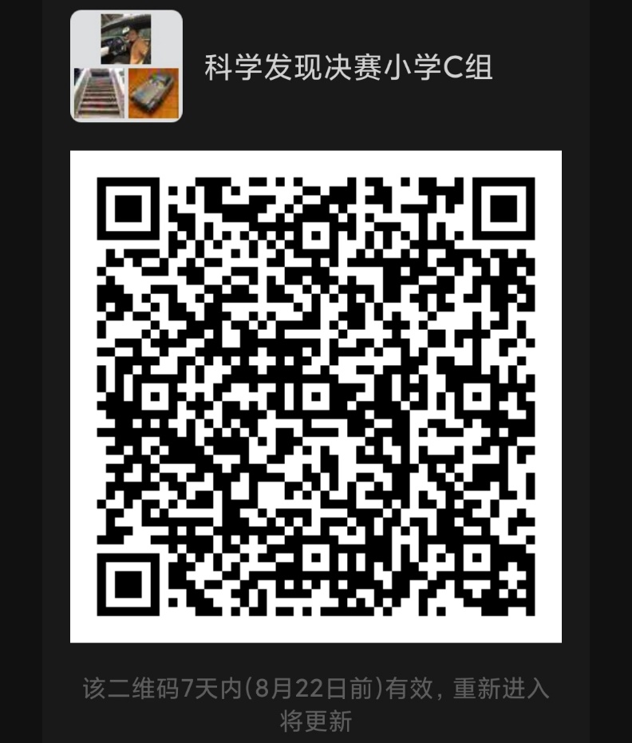
第十届上海市青少年校园影视创作活动·科学发现微视频创作决赛入围名单
分组 | 序号 | 区 | 学校 | 学生姓名 | 作品名称 | 指导教师
C组 | 1 | 嘉定区 | 封浜小学 | 周郑昊 | 《可伸缩物品夹》
C组 | 2 | 嘉定区 | 华江小学 | 林子安 | 抗疫机器人 | 陈坤鹏
C组 | 3 | 嘉定区 | 华江小学 | 赵悠然 | 水果发电 | 陈坤鹏
C组 | 4 | 嘉定区 | 嘉定区古猗小学 | 陈梓萱 | 《下雨天树干为什么会变黑》 | 池世凤
C组 | 5 | 嘉定区 | 嘉定区古猗小学 | 池奕辰 | 《口罩探秘》 | 韩蕾
C组 | 6 | 嘉定区 | 嘉定区南苑小学 | 陆彦嘉 | 《神奇的水》 | 张维
C组 | 7 | 嘉定区 | 嘉定区普通小学 | 高语涵 | 《school&home空轨专列》 | 钱建英
C组 | 8 | 嘉定区 | 嘉定区普通小学 | 韩金言 | 《未来窗框发电设计》 | 钱建英
C组 | 9 | 嘉定区 | 嘉定区实验小学 | 陈果 | 《视觉幻象》 | 樊培芳老师
C组 | 10 | 嘉定区 | 嘉定区新成路小学 | 潘栩逸 | 《疫情防控，家庭消毒用品使用安全指南》 | 李敏
C组 | 11 | 嘉定区 | 南苑小学 | 徐雨婕 | 《科学小发现彩虹雨》 | 汤敏
C组 | 12 | 嘉定区 | 南苑小学 | 薛嘉涵 | 《自制便捷手提挂钩》 | 彭梅峰
C组 | 13 | 嘉定区 | 上海市嘉定区城中路小学 | 柏子杰 | 医院病房中的简易消毒池 | 朱彩英、刘小燕
C组 | 14 | 嘉定区 | 上海市嘉定区城中路小学 | 王彦如 | 《褪色的玫瑰》 | 刘小燕
C组 | 15 | 嘉定区 | 上海市嘉定区封浜小学 | 陈鹏飞 | 《流动的画》 | 陈志强
C组 | 16 | 嘉定区 | 上海市嘉定区古猗小学 | 金之芸 | 《病毒是怎样传播的》 | 窦启璐
C组 | 17 | 嘉定区 | 上海市嘉定区江桥小学 | 张之赫 | 《廊桥探秘》 | 林斌
C组 | 18 | 嘉定区 | 上海市嘉定区卢湾一中心实验小学 | 姜雅涵 | 《气流的作用》 | 李商羽、甘盛杰
C组 | 19 | 嘉定区 | 上海市嘉定区卢湾一中心实验小学 | 李金毅 | 《热胀冷缩》 | 李商羽、甘盛杰
C组 | 20 | 嘉定区 | 上海市嘉定区卢湾一中心实验小学 | 林兆麒 | 《瓶子吹气球》 | 李商羽、甘盛杰
C组 | 21 | 嘉定区 | 上海市嘉定区卢湾一中心实验小学 | 沈鸿轩 | 《非牛顿流体》 | 李商羽、甘盛杰
C组 | 22 | 嘉定区 | 上海市嘉定区卢湾一中心实验小学 | 涂承煦 | 《激光水平定位仪探讨与研究》 | 李商羽、甘盛杰
C组 | 23 | 嘉定区 | 上海市嘉定区马路小学 | 郑欣雨 | 《彩色的雨》 | 李淑丹
C组 | 24 | 嘉定区 | 上海市嘉定区南苑小学 | 由俊贤 | 《应急制作消毒液》 | 陈晓莉
C组 | 25 | 嘉定区 | 上海市嘉定区清水路小学 | 闫晋轩 | 《迷你潜艇》 | 耿振华
C组 | 26 | 嘉定区 | 上海市嘉定区实验小学 | 蒋昊霖 | 《智能声控灭火器》 | 朱彩英、陈嘉薇
C组 | 27 | 嘉定区 | 上海市嘉定区实验小学 | 王家睿 | 《新型多功能课桌》 | 朱彩英、陈嘉薇
C组 | 28 | 嘉定区 | 上海市嘉定区实验小学 | 王琦瑶 | 《公共场所无接触测温门禁系统》 | 陈嘉薇
C组 | 29 | 嘉定区 | 上海市嘉定区实验小学 | 王青桐 | 《带有“辟瘟香囊”的防疫口罩》 | 朱彩英陈嘉薇
C组 | 30 | 嘉定区 | 上海市嘉定区实验小学 | 杨智媛 | 《能当点心吃的牛奶酸奶盒》 | 朱彩英、陈嘉薇
C组 | 31 | 嘉定区 | 上海市嘉定区新成路小学 | 陈馨予 | 《消失的病毒》 | 李敏
C组 | 32 | 嘉定区 | 上海市嘉定区新成路小学 | 费怡雯 | 《赶走新型冠状病毒》 | 李敏
C组 | 33 | 嘉定区 | 上海市嘉定区新成路小学 | 邵博尧 | 口罩透水实验
C组 | 34 | 嘉定区 | 上海市嘉定区新城路小学 | 陈欣楠 | 《冰火两重天》 | 李敏
C组 | 35 | 嘉定区 | 上海市嘉定区徐行小学 | 沈畅 | 《液体分层》 | 黎清晰
C组 | 36 | 嘉定区 | 上海市嘉定区徐行小学 | 魏胡宁馨 | 《植物生长过程的科学原理》 | 黎清晰
C组 | 37 | 嘉定区 | 上海市民办桃李园实验学校 | 诸靖毅 | 《枣子里的维生素C》 | 陆剑斌
C组 | 38 | 嘉定区 | 同济大学附属实验小学 | 季必霖 | 《神奇的压强》 | 陈楠
C组 | 39 | 嘉定区 | 同济大学附属实验小学 | 周华谦 | 《能量“不守恒”？》 | 陈楠
C组 | 40 | 嘉定区 | 叶城小学 | 李执一 | 《观察手部卫生》 | 吴歆葭
C组 | 41 | 静安(北) | 静安区止园路小学 | 郜思齐 | 溢而不洒的水 | 汪伟琴
C组 | 42 | 徐汇区 | 上海市徐汇区求知小学 | 卫子怀 | 肺的工作原理 | 郑文静
C组 | 43 | 徐汇区 | 上海市徐汇区田林第三小学 | 王致远 | 《科学防疫—非接触式自动消杀柜》 | 孙懿
C组 | 44 | 徐汇区 | 徐汇区第一中心小学 | 金重霖 | 美丽的彩虹雨 | 元佳

提示：
请入围决赛的学生及时加入下图微信群接收决赛相关信息。每位学生或家长限1人入群，入群后请将昵称改为“学校-姓名/家长”。
8月20日9：00~14:00将在腾讯会议（会议 ID：229 432 663）中进行连线测试及核实学籍信息。

初中组A
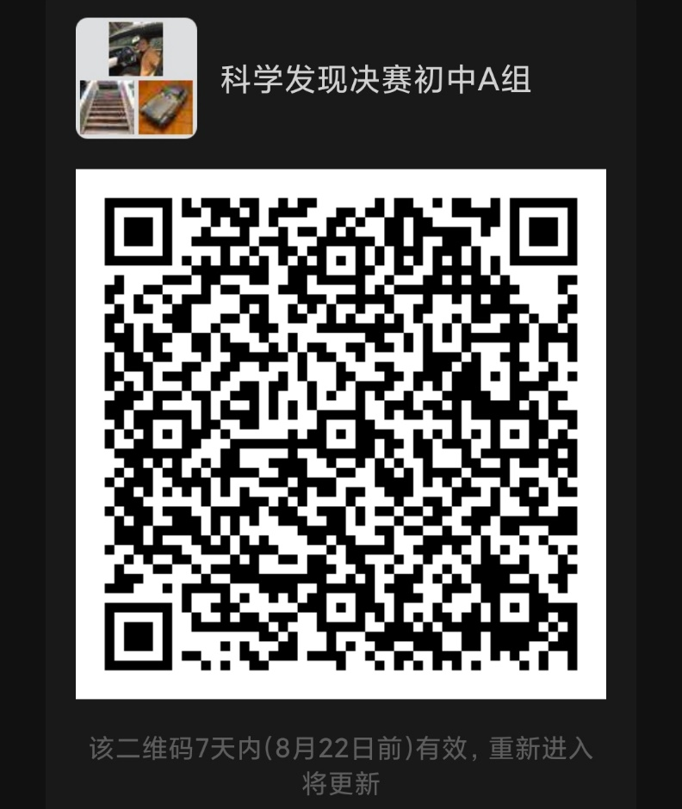
第十届上海市青少年校园影视创作活动·科学发现微视频创作决赛入围名单
分组 | 序号 | 区 | 学校 | 学生姓名 | 作品名称 | 指导教师
A组 | 1 | 崇明区 | 崇明区裕安中学 | 樊欣瑜 | 《智能识别机器人》 | 陈岳、陈杰
A组 | 2 | 崇明区 | 三烈中学 | 袁辰彬 | 污水变洁净 | 邵晨
A组 | 3 | 崇明区 | 三烈中学 | 张琳 | 一张纸的力量 | 邵晨
A组 | 4 | 崇明区 | 上海市崇明区东门中学 | 张轶帆 | 蜡烛的燃烧 | 陈勇
A组 | 5 | 崇明区 | 长明中学 | 周佳瑜 | 防接触消毒笔 | 李雪玲
A组 | 6 | 崇明区 | 长明中学 | 薛思媛 | “戴口罩防眼睛起雾小妙招” | 李雪玲
A组 | 7 | 奉贤区 | 洪庙中学 | 杨非凡 | 宅家抗疫生活篇 | 毛健秋
A组 | 8 | 虹口区 | 上海市继光初级中学 | 马子铭 | 探究洗手前后手上细菌的变化 | 范晓凤
A组 | 9 | 虹口区 | 上海市继光初级中学 | 唐家贤 | 双控开关的原理 | 范晓凤
A组 | 10 | 虹口区 | 上海市继光初级中学 | 于悦 | 如何检验维生素C | 范晓凤
A组 | 11 | 虹口区 | 上海市继光初级中学 | 周守仪 | 液体的表面张力 | 余淼淼
A组 | 12 | 虹口区 | 上海市继光初级中学 | 王源琦 | A4纸能否摩擦开启易拉罐 | 范晓凤
A组 | 13 | 虹口区 | 鲁迅初级中学 | 冯梓鑫 | 无字天书小实验 | 汪惠康
A组 | 14 | 黄浦(艺术) | 黄浦区青少年艺术活动中心 | 江翊哲 | 康达效应 | 巢匡昀
A组 | 15 | 黄浦(艺术) | 黄浦区青少年艺术活动中心 | 季子曜 | 中药小知识——藿香 | 巢匡昀
A组 | 16 | 黄浦(艺术) | 上海市格致初级中学 | 宋奕晨 | 光影魔法秀 | 梁颖
A组 | 17 | 黄浦(科技) | 上海市黄浦区教育学院附属中山学校 | 李星辰 | 《神奇的臭氧》 | 张力钢
A组 | 18 | 黄浦(科技) | 上海市黄浦区教育学院附属中山学校 | 李星辰 | 《人工智能 就在身边》 | 倪梦燕
A组 | 19 | 黄浦(科技) | 上海市大境初级中学 | 鹿真 | 除醛小能手---绿萝 | 何繁荣 王力
A组 | 20 | 黄浦(科技) | 上海市大境初级中学 | 黄泓凯 | 温度对细菌生存率影响 | 何繁荣 王力
A组 | 21 | 黄浦(科技) | 上海市大境初级中学 | 魏鸿缙 | 《倔强的淀粉》 | 何繁荣 王力
A组 | 22 | 金山区 | 上海市张堰第二中学 | 张文昊 | 《空气中氧含量的测定》 | 陈雪花
A组 | 23 | 金山区 | 上海市张堰第二中学 | 袁颖萱 | 《抗疫隔离送物装置》 | 陈雪花
A组 | 24 | 金山区 | 上海市金卫中学 | 张承竹 | 漂浮的气球 | 何绮健 方时超
A组 | 25 | 静安(南) | 同济大学附属七一中学 | 杨卓然 | 蚊子是怎么吃饭的？ | 龚春荣
A组 | 26 | 浦东新区 | 上海市坦直中学 | 康诗奕 | 《简单机械不简单》 | 朱婷
A组 | 27 | 浦东新区 | 上海市坦直中学 | 乔可欣 | 《神奇的力》 | 朱婷
A组 | 28 | 浦东新区 | 上海市南汇实验学校 | 黄思妍 | 在线学习如何克服眼睛干涩 | 瞿红斌
A组 | 29 | 浦东新区 | 上海市致远中学 | 王孜烨 | 《为什么戴口罩》 | 金晓青
A组 | 30 | 浦东新区 | 上海市建平中学西校 | 朱辰锴 | 《煮鸡蛋为什么蛋黄周围有墨绿色》 | 朱谦
A组 | 31 | 浦东新区 | 上海市洪山中学 | 石永天 | 《体温计中的大学问》 | 杨春红
A组 | 32 | 浦东新区 | 上海市育民中学 | 张译文 | 携童心，共抗疫 | 黄徐珍
A组 | 33 | 浦东新区 | 上海市洋泾菊园实验学校 | 韩恩泽 | 毒品证据 | 吴青茂
A组 | 34 | 浦东新区 | 上海市洋泾菊园实验学校 | 赵嘉璐 | 侦探剧-气体暗箭 | 吴青茂
A组 | 35 | 浦东新区 | 上海市洋泾菊园实验学校 | 张羽晗 | 面馆里的微量物证 | 吴青茂
A组 | 36 | 浦东新区 | 上海市洋泾菊园实验学校 | 朱吉莉 | 彩瓶子和图灵斑 | 吴青茂
A组 | 37 | 浦东新区 | 上海市洋泾菊园实验学校 | 沈杨玲 | 血液迷案 | 吴青茂
A组 | 38 | 浦东新区 | 上海市洋泾菊园实验学校 | 范雅茹 | 足迹证据 | 吴青茂
A组 | 39 | 浦东新区 | 上海民办华二浦东实验学校 | 朱律阁 | 某不知所措的小飞虫 | 姚家佳
A组 | 40 | 浦东新区 | 上海名办华二浦东实验学校 | 虞颜裴 | 科学发明之狗屎回收箱 | 田周
A组 | 41 | 浦东新区 | 上海民办华二浦东实验学校 | 周泽乐 | 口罩漏气性测试实验 | 姚家佳
A组 | 42 | 浦东新区 | 浦东新区青少年活动中心 | 朱辰锴 | 瞬时记忆的奥秘——揭秘“读心术” | 项科 朱谦
A组 | 43 | 青浦区 | 上海青浦平和双语学校 | 姜雨辰 | 《糖与火的相遇》 | 赵林风
A组 | 44 | 青浦区 | 上海青浦平和双语学校 | 喻之杰 | 《海市蜃楼之解》 | 赵林风

提示：
请入围决赛的学生及时加入下图微信群接收决赛相关信息。每位学生或家长限1人入群，入群后请将昵称改为“学校-姓名/家长”。
8月20日9：00~14:00将在腾讯会议（会议 ID：723 751 089）中进行连线测试及核实学籍信息。

初中组 B
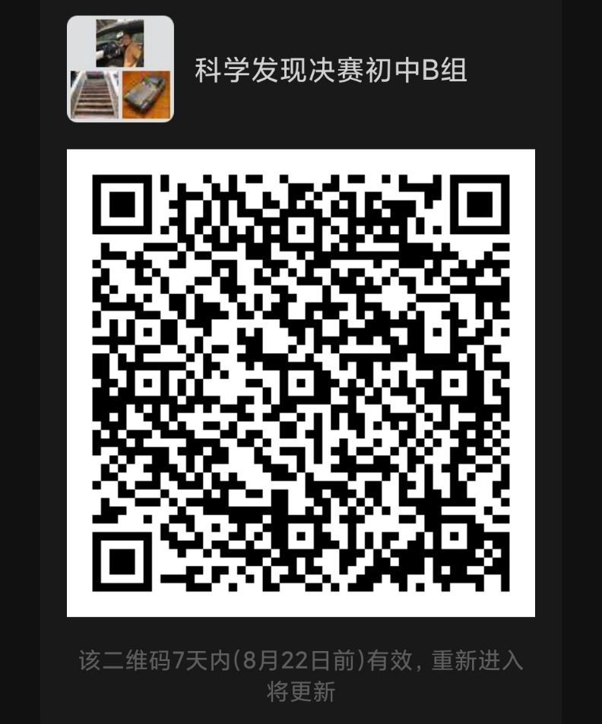
第十届上海市青少年校园影视创作活动·科学发现微视频创作决赛入围名单
分组 | 序号 | 区 | 学校 | 学生姓名 | 作品名称 | 指导教师
B组 | 1 | 宝山区 | 上海市民办交华中学 | 韩铮 | 非接触式电梯
B组 | 2 | 宝山区 | 上海市民办交华中学 | 于天齐 | 自创牌84消毒液，您值得拥有
B组 | 3 | 宝山区 | 上海市教育学会宝山实验学校 | 毛斯成 | 七步洗手法有效性对比实验
B组 | 4 | 宝山区 | 上海市刘行新华实验学校 | 王奕君 | 桥文化的传承和学校桥梁实践体验馆
B组 | 5 | 宝山区 | 上海市刘行新华实验学校 | 严佳莹 | 菊泉社区巴士最后一公里
B组 | 6 | 嘉定区 | 曹杨二中附属江桥实验中学 | 马秀哲 | 《地震报警器》 | 牟素霞
B组 | 7 | 嘉定区 | 上海市嘉定区迎园中学 | 陈昱成 | 《探究浮力奥义》 | 姚青
B组 | 8 | 嘉定区 | 启良中学 | 赵旭正 | 《你真的了解气球吗》 | 徐伟
B组 | 9 | 嘉定区 | 上海市嘉定区民办嘉一联合中学 | 张啸宇 | 《重力大比拼》 | 宋宪哲
B组 | 10 | 嘉定区 | 上海嘉定区迎园中学 | 吴晓晖 | 《水中的彩虹》 | 唐志乐
B组 | 11 | 嘉定区 | 上海嘉定区迎园中学 | 韩贝嘉川 | 《能量叶子》 | 唐志乐
B组 | 12 | 嘉定区 | 上海民办华二初级中学 | 王继萱 | 《简易免接触快递取件APP》 | 周宇迪
B组 | 13 | 嘉定区 | 上海民办嘉一联合中学 | 唐一贤 | 《大气压强》 | 宋宪哲
B组 | 14 | 嘉定区 | 上海市嘉定区疁城实验学校 | 胡弋文 | 《沉浮的气球》 | 欧盈涛
B组 | 15 | 嘉定区 | 嘉定区德富中学 | 姜许楠 | 《空气的存在》 | 姚青
B组 | 16 | 静安(北) | 上海市第一聋哑学校 | 袁炜嘉 | 小口罩 大学问 | 吴晨
B组 | 17 | 静安(北) | 共康中学 | 巴措 | 牦牛绳 | 徐飞
B组 | 18 | 静安(北) | 共康中学 | 索朗央吉 | 千年藏飘香 | 徐飞
B组 | 19 | 闵行区 | 华东师范大学第二附属中学附属初级中学 | 程 赫 | 如何对口罩进行杀菌消毒 | 刘岩
B组 | 20 | 闵行区 | 闵行区青少年活动中心 | 饶舜禹 | 蚂蚁为什么喜欢甜？ | 孙宗华
B组 | 21 | 闵行区 | 上海交通大学附属第二中学 | 杨立桃 | 家用消毒用品杀菌效果及口罩预防细菌传播效果探究 | 凌辰
B组 | 22 | 闵行区 | 上海市闵行区莘松中学 | 曹景宸 | 铅笔电烙铁 | 梁巧玲
B组 | 23 | 闵行区 | 闵行区青少年活动中心 | 饶舜禹 | 楚汉战“疫” | 孙宗华
B组 | 24 | 普陀区 | 上海市曹杨中学 | 张子墨 | 《苍鹭喷泉小实验》 | 赵晓丹
B组 | 25 | 普陀区 | 上海市甘泉外国语中学 | 王婧旖 | 《神奇的圆柱体》 | 杨林 陈昊
B组 | 26 | 普陀区 | 上海市晋元高级中学附属学校 | 康子暄 | 《神奇的干冰》 | 张元圆 秦瑞波
B组 | 27 | 普陀区 | 上海市晋元高级中学附属学校 | 潘雨桐 | 《观察保卫精油灭菌效果》 | 秦瑞波 张唯
B组 | 28 | 普陀区 | 上海市梅陇中学 | 和豆豆 | 《有趣的植物酸碱指示剂》 | 苏瑾
B组 | 29 | 普陀区 | 上海市新杨中学 | 范耘易 | 《食物中的“变色龙”——花青素》 | 徐捷
B组 | 30 | 松江区 | 上海外国语大学松江外国语学校 | 姜楠 | 小孔成像 | 马兴凤
B组 | 31 | 松江区 | 上海外国语大学松江外国语学校 | 姜楠 | 纸杯烧水 | 马兴凤
B组 | 32 | 松江区 | 上海外国语大学松江外国语学校 | 刘浩宇 | 探究浮沉的奥秘 | 马兴凤
B组 | 33 | 松江区 | 上海外国语大学松江外国语学校 | 朱欣玥 | 特殊时期的特殊泡泡水 | 马兴凤
B组 | 34 | 松江区 | 上海外国语大学松江外国语学校 | 吴干雯 | 物理学中的浮力 | 马兴凤
B组 | 35 | 松江区 | 华东政法大学附属松江实验学校 | 张译文 | 奇妙的热敏反应 | 董静
B组 | 36 | 松江区 | 上海师范大学附属松江实验学校 | 徐圣阳 | 《杯动而水不动的秘密》 | 许文丽
B组 | 37 | 徐汇区 | 上海市徐教院附中 | 高子涵 | 《变废为美—小小皮影玩起来》 | 金喆
B组 | 38 | 徐汇区 | 上海市西南位育中学 | 王子铖 | 一种基于Arduino的方舱病区床位呼叫监控系统 | 元佳
B组 | 39 | 徐汇区 | 园南中学 | 吕越飞 | 塑料袋大揭秘 | 元佳
B组 | 40 | 徐汇区 | 上海市南洋模范初级中学 | 周润桐 | 节水型洗衣机模拟器 | 元佳
B组 | 41 | 杨浦区 | 上海外国语大学附属双语学校 | 许本睿 | 水滴的秘密 | 成徐菲
B组 | 42 | 杨浦区 | 上海外国语大学附属双语学校 | 郜思哲 | 《透过水杯的奇妙成像》 | 韩笑

提示：
请入围决赛的学生及时加入下图微信群接收决赛相关信息。每位学生或家长限1人入群，入群后请将昵称改为“学校-姓名/家长”。
8月20日9：00~14:00将在腾讯会议（会议 ID：723 751 089）中进行连线测试及核实学籍信息。

高中组
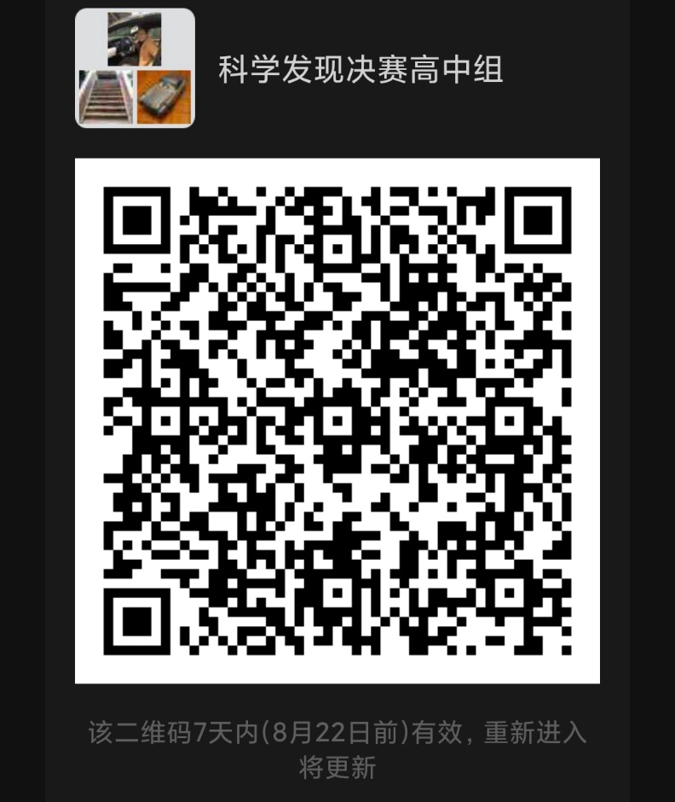
第十届上海市青少年校园影视创作活动·科学发现微视频创作决赛入围名单
序号 | 区 | 学校 | 学生姓名 | 作品名称 | 指导教师
1 | 宝山区 | 上海市高境第一中学 | 邹一鸣 | 光下一抹蓝
2 | 宝山区 | 上海市吴淞中学 | 黄爱卿 | 舌尖上的安全
3 | 崇明区 | 上海市工程技术管理学校 | 但娜尔·努尔苏勒坦 | 位移 | 杨帆
4 | 奉贤区 | 奉贤中学 | 邬宝妮 | 都是可乐惹的祸 | 陆姝贤
5 | 虹口区 | 上海市复兴高级中学 | 朱艺 | “柯学”VS 科学 | 齐幼娣
6 | 虹口区 | 上海市复兴高级中学 | 游畅 | 震惊!大汗后大补白开水竟会适得其反？ | 齐幼娣 任晓米
7 | 虹口区 | 上海市复兴高级中学 | 汤旭阳 | 断电后的故事 | 齐幼娣 仇凛
8 | 黄浦(艺术） | 上海市格致中学 | 李天恺 | 会跳舞的铜丝 | 毛洁娜
9 | 黄浦(艺术） | 上海市格致中学 | 鲍晗 | 无中生电 | 毛洁娜
10 | 嘉定区 | 上海大学附属南翔高级中学 | 陈旭 | 莫欺少年穷 | 张东彪
11 | 嘉定区 | 上海大学附属南翔高级中学 | 王磊 | 逃课记 | 张东彪
12 | 嘉定区 | 上海大学附属南翔高级中学 | 张佳琪 | 《抗击疫情，用心坚守》 | 祝仁杰
13 | 静安(北) | 风华中学 | 杨亚辉 | 原来针筒这样万能—验证玻意耳定律 | 徐静慧
14 | 闵行区 | 上海中医药大学附属浦江高级中学 | 王胡睿 | 智能熔岩灯 | 江中凡
15 | 闵行区 | 上海中医药大学附属浦江高级中学 | 王胡睿 | 铜锌原电池 | 江中凡
16 | 闵行区 | 上海星河湾双语学校 | 尚书行 | 《科学技术对影视行业的改变》
17 | 浦东新区 | 上海市杨思高级中学 | 孙扬帆 | 美味背后的秘密 | 刘宁波
18 | 浦东新区 | 上海市杨思高级中学 | 方杨 | 吸附法处理污水创建生态瓶 | 王园园
19 | 浦东新区 | 上海市杨思高级中学 | 王佳宇 | 勇敢 | 陈凡杰
20 | 浦东新区 | 上海市浦东新区青少年活动中心 | 徐思澄 | 用渗水法检测口罩防护效果 | 吴醒 朱谦
21 | 普陀区 | 上海市甘泉外国语中学 | 顾轩睿 | 《曼桂石陨石》 | 杨林
22 | 普陀区 | 上海市甘泉外国语中学 | 王胤莹 | 《新冠肺炎传播速度为何如此之快》 | 杨林
23 | 普陀区 | 上海市甘泉外国语中学 | 郁雯慧 | 《网课平台效果分析》 | 杨林
24 | 普陀区 | 上海市曹杨职业技术学校 | 顾祎晔 | 《自制冰沙》 | 张艳
25 | 普陀区 | 上海市曹杨职业技术学校 | 田佳妮 | 《弹跳的泡泡》 | 张艳
26 | 普陀区 | 上海市曹杨职业技术学校 | 宋露露 | 《历久弥新的奥秘》 | 张艳
27 | 徐汇区 | 上海南洋中学 | 黄奕坚 | 《妙招处理口罩缝隙》 | 胡明
28 | 徐汇区 | 上海市徐汇区西南模范中学 | 练达 | 距离产生美 | 元佳
29 | 杨浦区 | 上海市中原中学 | 徐宗礼 | 《垃圾分类大家说》 | 龙雨秋、龚瑶
30 | 杨浦区 | 上海市中原中学 | 吴宇杰 | 《石库门的红色记忆》 | 龙雨秋、龚瑶

提示：
请入围决赛的学生及时加入下图微信群接收决赛相关信息。每位学生或家长限1人入群，入群后请将昵称改为“学校-姓名/家长”。
8月20日9：00~14:00将在腾讯会议（会议 ID：723 751 089）中进行连线测试及核实学籍信息。

